TEMP_ALM_TOP
【概要】
 | 保冷庫モード中に、測定温度と目標温度の差が設定した閾値以上の場合アラームを出力する。
 | アラーム検知は以下の条件で行う
 | ① | 測定温度を1分毎に取得
 | ② | 過去10分間の測定温度で平均値を算出
 | ③ | 目標値と平均値の差が閾値以上であればアラーム出力

 | （平均値演算について）
 |  | 割り算回路は回路規模が大きくなるので、単純に合計÷１０という演算は行わずに近似計算をすることとする。

 |  | 理屈は、分母を２のべき乗とすれば割り算を右にシフトするだけで実現可能であることを利用する。
 |  | 今回は分母は２０４８（２の11乗）とする
 |  | 分母を１０から２０４８にするので、分子を２０４．８倍する必要があるが少数は表現できないので分子を205倍で近似。
 |  | よって平均値の計算は以下で行う
 |  | 平均値＝（合計値×２０５）÷２０４８

 |  | ここで分子の205倍についても倍数が２のべき乗であればビット拡張して左へシフトすることで実現できる
 |  | このことを利用して
 |  | ２０５＝（２５６－６４＋１６－４＋１）＝２＾８－２＾６＋２＾４－２＾２＋２＾０
 |  | 合計値を8ビットシフト、6ビットシフト、4ビットシフト、2ビットシフト、シフト無し
 |  | の各値の加算と減算によって分子を計算するものとする。

 |  | 分子を右に11ビットシフトすると平均値が算出される。

 | （シフト演算のビットの扱い）
 |  | 各測定値が12ビットなので最大値はxFFF(h)＝4095
 |  | 10回分の合計値は最大この10倍の数値40950になる
 |  | これをさらに205倍するので8394750
 |  | 16進数に変換するとx8017FE(h)
 |  | この16進数を表現するには24ビットが必要
 |  | よって分子は(23 downto 0)として宣言
 |  | ここで、2048で割る（11ビット右シフト）ということは
 |  | (23 downto 11)を取り出すことと同義
 |  | これは13ビットだが、12ビットの平均値なので12ビットの値でないとおかしい。
 |  | ここで、実際はビットをけずるのではなく、シフトするのが割り算なので
 |  | このときの（２３）は元々存在しない（２４）のビットがシフトとしてきたものなので演算結果として無効
 |  | つまり取り出す値は(22 downto 11）の12ビットとなる

【ブロック図】
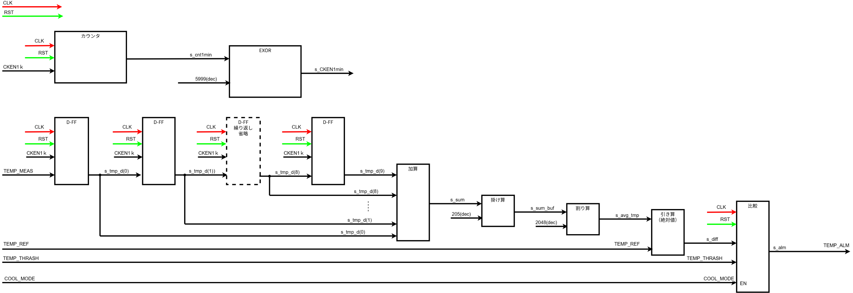

【入出力信号一覧】
 | No | 信号名 | 入出力 | bit幅 | 内容 | 論理 |  | 備考
 |  |  |  |  |  | 1 | 0
 | 1 | CLK | I | 1 | マスタークロック20MHz | ー | ー
 | 2 | RSTb | I | 1 | リセット | リセット解除 | リセット
 | 3 | CKEN1k | I | 1 | 1kHzクロックイネーブル | ー | ー
 | 4 | COOL_MODE | I | 1 | 保冷モードか通常モードかを判別 | 保冷モード | 通常モード
 | 5 | TEMP_MEAS | I | 12 | 測定温度 | ー | ー
 | 6 | TEMP_REF | I | 12 | 目標温度 | ー | ー
 | 7 | TEMP_THRESH | I | 12 | 異常判定誤差閾値 | ー | ー | 測定温度と目標温度の差の絶対値が閾値以上の場合に温度異常と判定
 | 8 | TEMP_ALM | O | 1 | 温度異常出力 | 異常 | 正常

【内部信号一覧】
 | No | 信号名 | 入出力 | bit幅 | 内容 | 論理 |  | 備考
 |  |  |  |  |  | 1 | 0
 | 1 | s_cnt1min | - | 1 | 1分クロックイネーブル用カウンタ | ー | ー
 | 2 | s_CKEN1min | - | 16 | 1分クロックイネーブル | ー | ー
 | 3 | s_temp_d | - | 10*12 | 測定値10回分保存用配列 | ー | ー | 12ビット×10個の配列
 | 4 | s_sum | - | 24 | 測定10回の合計値 | ー | ー
 | 5 | s_cnt | - | 4 | 起動後10回測定までのカウント | ー | ー
 | 6 | s_sum_buf | - | 24 | 平均値計算用信号 | ー | ー | s_sumの205倍
 | 7 | s_avg_temp | - | 12 | 測定10回の平均値 | ー | ー
 | 8 | s_alm | - | 1 | 温度異常アラーム | 異常 | 正常
 | 9 | s_diff | - | 12 | 平均値と目標値の差 | ー | ー

Sheet1
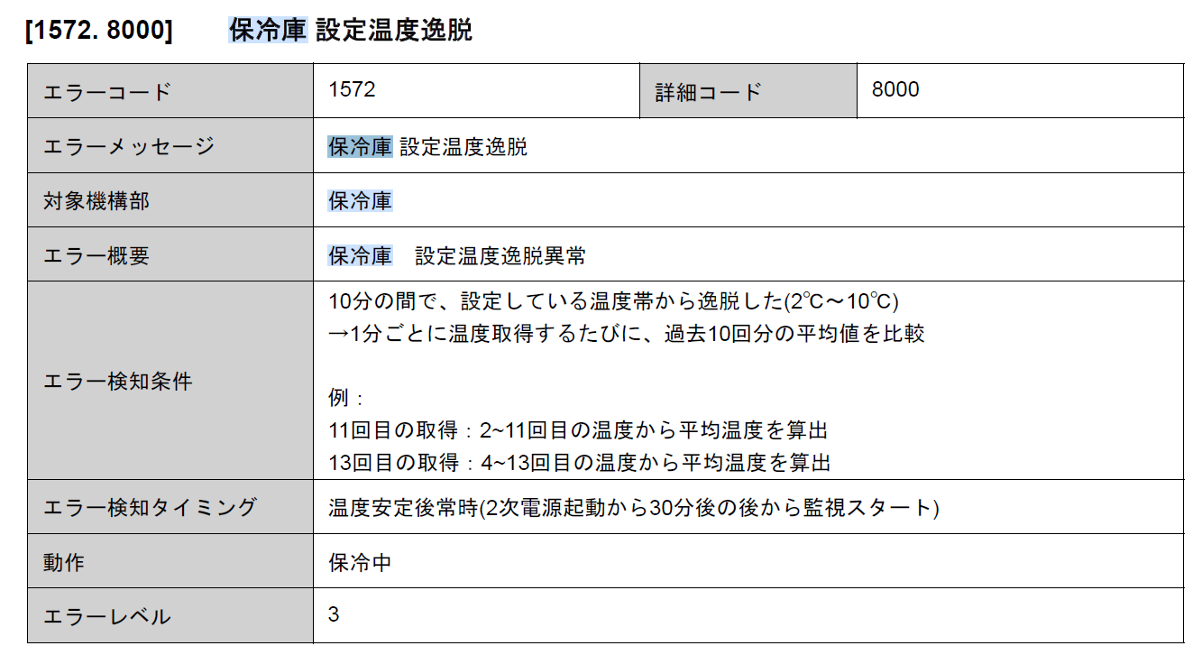

 | 524800
10回の合計値をSUM、平均値をAVGとすると
AVG＝SUM/10
任意な数字の割り算は回路規模が大きくなる
分母が２のべき乗であれば、指数分シフトするだけなので回路規模が小さくてすむ
近似計算で分母を２のべき乗にするとすると
AVB＝SUM×205／2048
２０４８は２の11乗
205は本来、分母を204.8倍しているので、分子も204.8倍すべきだが少数になるので四捨五入して205とする

掛け算も２のべき乗で実現したい
２０５に近いべき乗は２５６（２の８乗）
２０５＝（２５６－５１）
５１に近いべき乗は６４（２の6乗）
２０５＝（２５６－６４＋１３）
１３に近いべき乗は１６（２の４乗）
２０５＝（２５６－６４＋１６－３）
３に近いべき乗は４（２の２乗）
２０５＝（２５６－６４＋１６－４＋１）

